Задание 2 артефакты
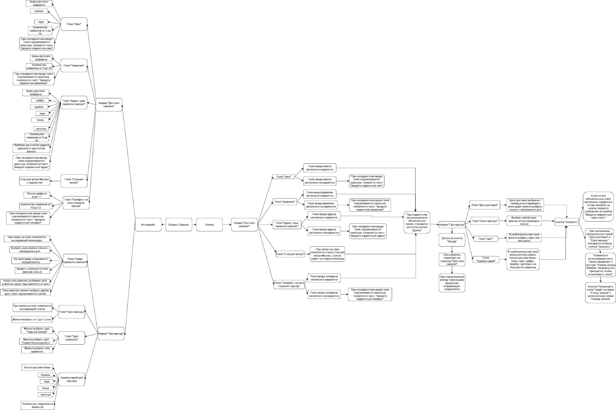
Скриншоты

mindmap | https://app.diagrams.net/#G1KTmvFX5KehPF7HzU9IpGv949Qy-UB3H4

